地图
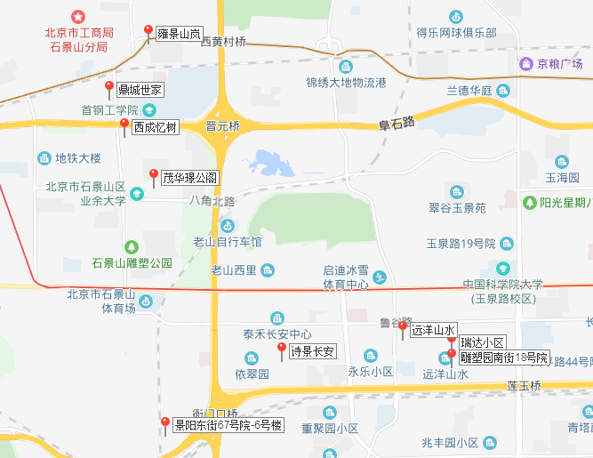
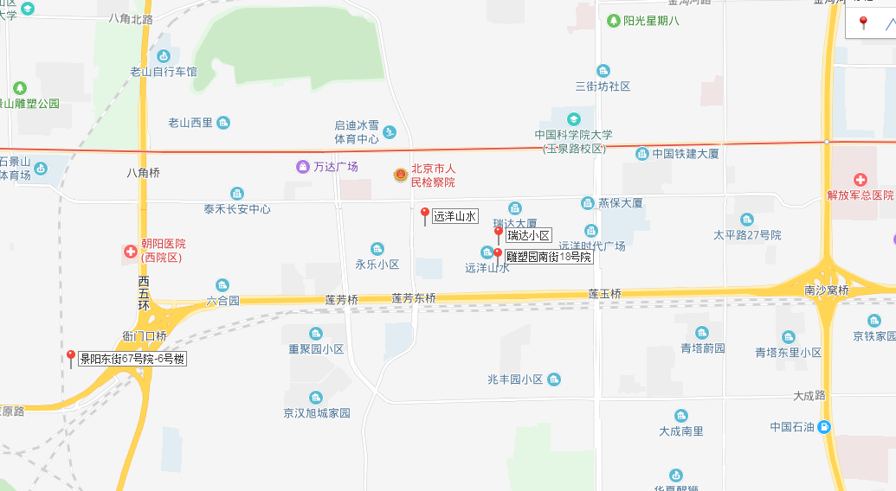

2018年/月 | 诗景长安 | 远洋山水 | 瑞达小区 | 西成忆树 | 茂华璟公阁 | 雕塑园南街18号院
1 | 77 | 77 | 58 | 75 | 82 | 59
2 | 72 | 76 | 67 | 67 | 82 | 71
3 | 71 | 78 | 69 | 70 | 82 | 74
4 | 73 | 78 | 71 | 72 | 51 | 74
5 | 72 | 80 | 71 | 71 | 54 | 77
6 | 74 | 80 | 72 | 72 | 54 | 76
7 | 75 | 85 | 87 | 78 | 86 | 80
8 | 82 | 88 | 89 | 75 | 85 | 87
9 | 88 | 89 | 89 | 82 | 81 | 84
10 | 80 | 88 | 97 | —— | —— | 85
11 | 76 | 86 | 95 | 68 | 103 | 86
12 | 73 | 84 | 94 | 66 | 101 | 74
平均 | 76.08 | 82.42 | 79.92 | 72.36 | 78.27 | 77.25

